6
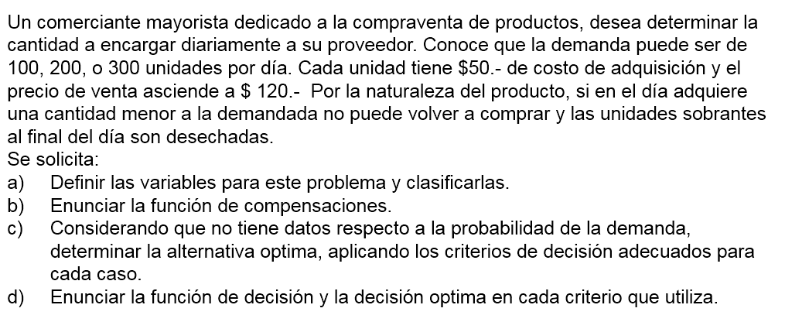

b)
1 | SI Compra = Demanda
 | Ingreso = Venta * 120 - Compra * 50
 | Ingreso = Compra * 120 - Compra * 50
 | Ingreso = Compra * 70
2 | SI Compra > Demanda
 | Ingreso = Venta * 120 - Compra * 50
3 | SI Compra < Demanda
 | Ingreso = Compra * 120 - Compra * 50
 | Ingreso = Compra * 70

 | Compra = | 50
 | Venta = | 120
 |  | Demandas posibles |  |  | Alfa=0.25
 | Compr/Vta | 100 | 200 | 300 | Hurwicz - Optimismo relativo | Wald - Pesimista | Lagrange - Igual probabilidad | Savage - Mínimo arrepentimiento
Decisiones de compra | 100 | 7000 | 7000 | 7000 | 7000 | 7000 | 7000 | 14000
 | 200 | 2000 | 14000 | 14000 | 5000 | 2000 | 10000 | 7000
 | 300 | -3000 | 9000 | 21000 | 3000 | -3000 | 9000 | 10000

 | Matris de arrepentimientos
 | Compr/Vta | 100 | 200 | 300 | Wald Lamentos
 | 100 | 0 | 7000 | 14000 | 14000
 | 200 | 5000 | 0 | 7000 | 7000
 | 300 | 10000 | 5000 | 0 | 10000

 | a)
 | X = decición de unidades a comprar por día
 | Y = demanda o venta que puede ocurrir diaria

